Estadísticas
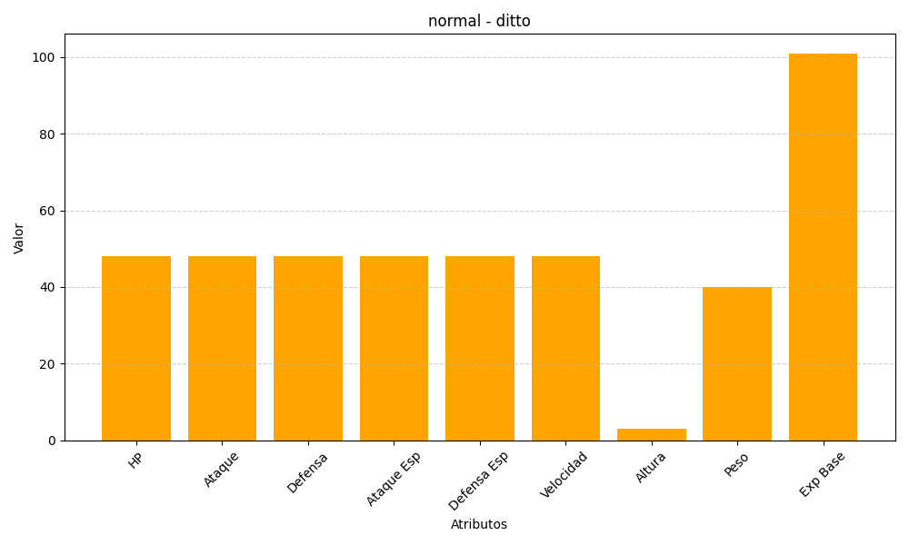
ID | Nombre | Tipo | HP | Ataque | Defensa | Ataque Especial | Defensa Especial | Velocidad | Altura | Peso | Experiencia Base
132 | ditto | normal | 48 | 48 | 48 | 48 | 48 | 48 | 3 | 40 | 101

